Расширенное меню
 |  |  |  | организация питания | анимационные станции | арт-бар
 |  |  |  | 8 (499) 877-17-86
 |  | help@delish-catering.ru
 |  | https://delish-catering.ru/
 |  |  | Москва, 2-хорошевский проезд, д. 7к1

КОММЕРЧЕСКОЕ ПРЕДЛОЖЕНИЕ ПО ОРГАНИЗАЦИИ ВЫЕЗДНОГО МЕРОПРИЯТИЯ
Дата утверждения меню: 25.02.2025г.
Дата мероприятия: | 00.00.2025 | Количество гостей: |  | 10
Контактное лицо: | ИМЯ | Телефон: |  | + 7 900 000 00 00
Начало мероприятия: | к 15.00 | Общее кол-во часов мероприятия:
Формат мероприятия: | Фуршет/Банкет
Место проведения:

Заказчик:

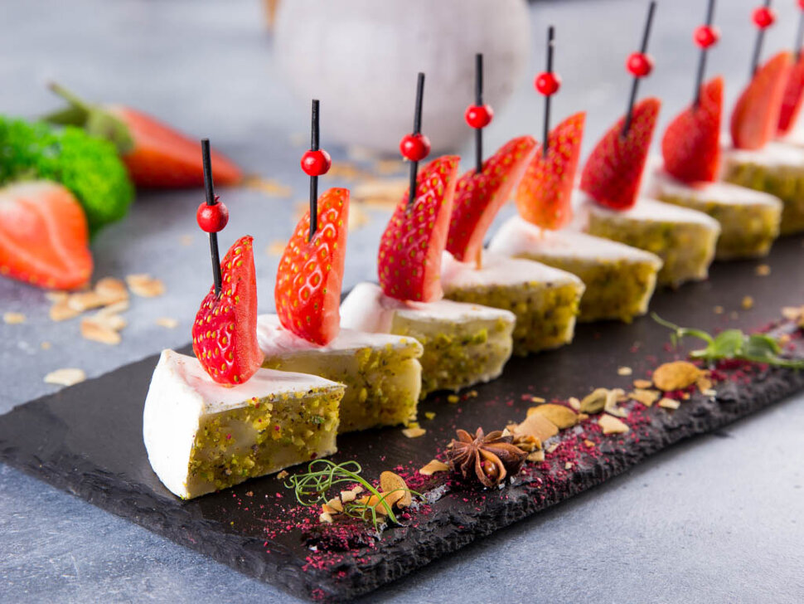
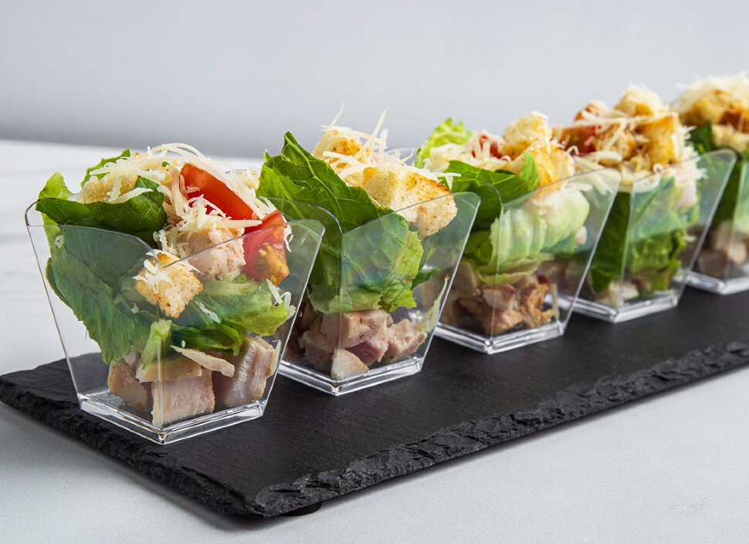
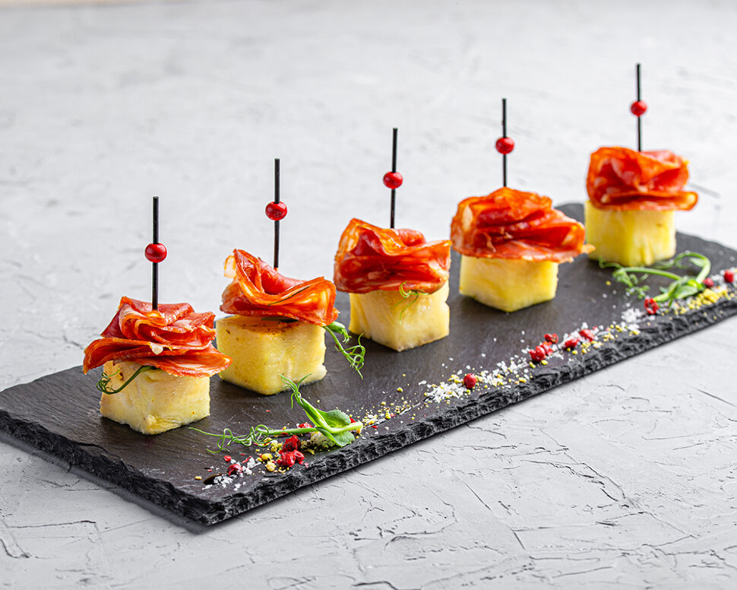
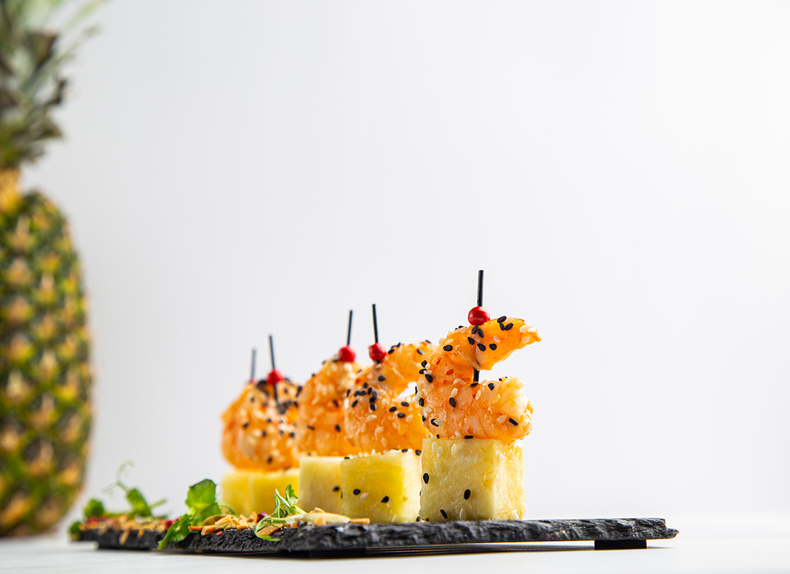

Фото блюд 📷

МЕНЮ ФУРШЕТ

Канапе (от 10 шт.) | Вес порции, г/мл | Цена за ед./руб. | Кол-во порций | Стоимость, руб.
Блинный мешочек с лососем ХИТ | 30 | 190 | 0 | 0.00
Ростбиф с черри и маринованным огурцом | 20 | 155 | 0 | 0.00
Блинный мешочек с хамоном ХИТ | 30 | 160 | 0 | 0.00
Ростбиф с рукколой и соусом цезарь | 20 | 220 | 0 | 0.00
Чоризо с ананасом | 20 | 140 | 0 | 0.00
Салями с пряным сыром и маслиной ХИТ | 20 | 140 | 0 | 0.00
Блинный мешочек с красной икрой | 20 | 170 | 0 | 0.00
Креветка с ананасом ХИТ | 40 | 280 | 0 | 0.00
Мини эклер с сыром Фета и вяленым томатом | 30 | 150 | 0 | 0.00
Мини картофель с красной икрой | 25 | 200 | 0 | 0.00
Мини картофель с икрой палтуса ХИТ | 25 | 165 | 0 | 0.00
Японский угорь на тосте ХИТ | 20 | 240 | 0 | 0.00
Утиное филе с яблоком и корицей | 20 | 165 | 0 | 0.00
Камабер с клубникой | 20 | 170 | 0 | 0.00
Козий сыр с вяленым томатом ХИТ | 20 | 250 | 0 | 0.00
Мини моцарелла с черри и песто | 20 | 120 | 0 | 0.00
Фруктовое канапе ( ананас , киви , клубника) ХИТ | 20 | 230 | 0 | 0.00
Огурец с соусом гуакамоле с сушёным томатом | 20 | 120 | 0 | 0.00
Финик со сливочным сыром и грецким орехом | 20 | 150 | 0 | 0.00
Канапе шпроты на Бородинском хлебце | 25 | 120 | 0 | 0.00
Канапе сало с маринованным огурчиком | 25 | 110 | 0 | 0.00
Песочная тарталетка с муссом из лосося | 25 | 190 | 0 | 0.00
Фета с сушеным томатом и маслиной ХИТ | 20 | 135 | 0 | 0.00
Дор блю с виноградом и миндалём | 20 | 150 | 0 | 0.00
Рулетики из баклажан | 30 | 140 | 0 | 0.00
Рулетики из ветчины ХИТ | 30 | 130 | 0 | 0.00
Лосось на чёрном тосте со сливочным сыром | 20 | 190 | 0 | 0.00
Сыр Чеддер с виноградом | 18 | 100 | 0 | 0.00
Блинный мешочек со сливочным сыром | 30 | 110 | 0 | 0.00
Блинный мешочек с сыром ветчиной | 30 | 150 | 0 | 0.00
Буженина с томатами черри | 20 | 165 | 0 | 0.00
Канапе в греческом стиле | 30 | 170 | 0 | 0.00
Канапе с цукини гриль и Фетой | 25 | 110 | 0 | 0.00

Сеты канапе

Сет канапе 50 шт | Вес порции, г/мл | Цена за ед./руб. | Кол-во порций | Стоимость, руб.

• Дор блю с виноградом и миндалём 10 шт • Камабер с клубникой 10 шт • Песочная тарталетка с муссом из тунца 10шт " • Мини моцарелла с чоризо,черри и базиликом 10 шт • Блинный мешочек с хамоном 10шт | 1250 | 7000 | 0 | 0.00

Сет канапе 80 шт | Вес порции, г/мл | Цена за ед./руб. | Кол-во порций | Стоимость, руб.

• Фета с сушеным томатом и маслиной 10 шт • Утиное филе с яблоком и корицей 10 шт • Чоризо с ананасом 10шт • Мини эклер с креветкой и икрой 10 шт • Мешочек из брезаолы с сушеным томатом 10шт • Песочная тарталетка с муссом из лосося 10 шт • Блинный мешочек с лососем 10 шт • Огурец с соусом гуакамоле с сушёным томатом 10шт | 1950 | 11700 | 0 | 0.00

Брускетты и вафли | Вес порции, г/мл | Цена за ед./руб. | Кол-во порций | Стоимость, руб.
Брускетта с лососем и огурцом ХИТ | 35 | 280 | 0 | 0.00
Брускетта с ростбифом и луком карамель ХИТ | 35 | 270 | 0 | 0.00
Брускетта с печеным перцем и фетой | 35 | 200 | 0 | 0.00
Брускетта с креветками с муссом васаби ХИТ | 35 | 260 | 0 | 0.00
Брускетта с бри и ягодным соусом | 35 | 165 | 0 | 0.00
Брускетта с чоризо и вяленным томатом ХИТ | 35 | 250 | 0 | 0.00
Брускетта томато моцарелла | 35 | 140 | 0 | 0.00
Брускетта с копченой уткой и грушей карамель ХИТ | 35 | 250 | 0 | 0.00
Брускетта с пармой и грушей | 35 | 290 | 0 | 0.00
Брускетта с муссом из лосося ХИТ | 35 | 220 | 0 | 0.00
Брускетта с тунцом и хрустящим луком | 35 | 150 | 0 | 0.00
Брускетта с ростбифом и перепелиным яйцом | 35 | 210 | 0 | 0.00
Брускетта с овощами гриль и соусом песто | 35 | 140 | 0 | 0.00
Цезарь на воздушной вафле | 35 | 180 | 0 | 0.00
Лосось сс на воздушной вафле | 35 | 280 | 0 | 0.00
Парма на воздушной вафле | 35 | 250 | 0 | 0.00

Профитроли (от 10 шт.) | Вес порции, г/мл | Цена за ед./руб. | Кол-во порций | Стоимость, руб.
Профитроль с лососем и красной икрой ХИТ | 25 | 250 | 0 | 0.00
Профитроль с паштетом из куриной печени с малиной и ягодным соусом ХИТ | 25 | 150 | 0 | 0.00
Профитроль с муссом из тунца ХИТ | 25 | 160 | 0 | 0.00
Профитроль со сливочным сыром и зеленью ХИТ | 25 | 170 | 0 | 0.00
Профитроль сливочный сыр с красной икрой | 25 | 230 | 0 | 0.00
Профитроль с муссом из сельди с икрой летучей рыбы | 25 | 165 | 0 | 0.00
Профитроль с хамоном и вяленым томатом ХИТ | 25 | 190 | 0 | 0.00
Профитроль с ростбифом | 25 | 160 | 0 | 0.00

Холодные закуски : | Вес порции, г/мл | Цена за ед./руб. | Кол-во порций | Стоимость, руб.
Веррин с уткой и пряной клубникой с малиновым соусом | 55 | 330 | 0 | 0.00
Веррин с ростбифом и печеным перцем | 50 | 300 | 0 | 0.00
Веррин с лососем и соусом гуакамоле | 60 | 300 | 0 | 0.00
Валован с красной икрой | 25 | 190 | 0 | 0.00
Валован с икрой палтуса | 25 | 190 | 0 | 0.00
Валован с паштетом и малиновым соусом | 25 | 195 | 0 | 0.00
Овощное крудите | 80 | 220 | 0 | 0.00
Рыбная нарезка ( лосось , палтус , масляная ) | 500 | 2850 | 0 | 0.00
Гравлакс из семги сс | 500 | 3980 | 0 | 0.00
Сельдь с картофелем | 340 | 850 | 0 | 0.00
Ассорти из соленьев | 500 | 1300 | 0 | 0.00
Язык с хреном и горчицей | 500 | 2750 | 0 | 0.00
Мясная композиция собственного приготовления ( говяжий язык, куриный рулет, утиное филе ) | 1000 | 4800 | 0 | 0.00
Мясная композиция сыровяленных деликатесов | 500 | 4200 | 0 | 0.00
Сырная композиция | 500 | 2250 | 0 | 0.00
Антипасти | 1150 | 5350 | 0 | 0.00
Овощная композиция | 1500 | 2900 | 0 | 0.00
Овощи бакинские | 1000 | 2700 | 0 | 0.00
Фруктовое ассорти (Яблоко , груша , виноград ,апельсин , грейпфрут , клубника, ананас, мандарин, киви) | 800 | 3500 | 0 | 0.00

Круассаны: | Вес порции, г/мл | Цена за ед./руб. | Кол-во порций | Стоимость, руб.
Круассан с ветчиной и сыром ХИТ | 55 | 260 | 0 | 0.00
Круассан с ростбифом | 55 | 350 | 0 | 0.00
Круассан с овощами гриль | 55 | 260 | 0 | 0.00
...

Гриль-меню
...
КОММЕРЧЕСКОЕ ПРЕДЛОЖЕНИЕ ПО ОРГАНИЗАЦИИ ВЫЕЗДНОГО МЕРОПРИЯТИЯ
Дата утверждения меню: 25.02.2025г.
Дата мероприятия: | 00.00.2025 | Количество гостей: | 10
Контактное лицо: | ИМЯ | Телефон: | + 7 900 000 00 00
Начало мероприятия: | к 15.00 | Общее кол-во часов мероприятия:
Формат мероприятия: | Фуршет/Банкет
Место проведения:

Заказчик:

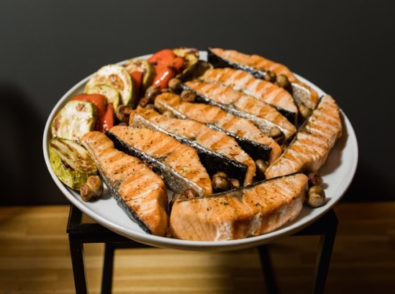
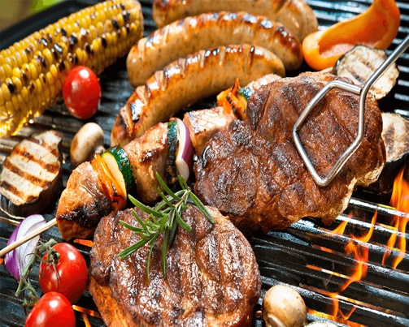
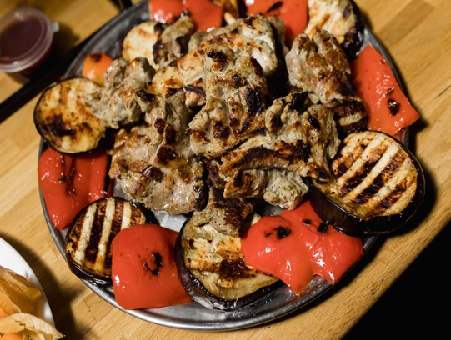
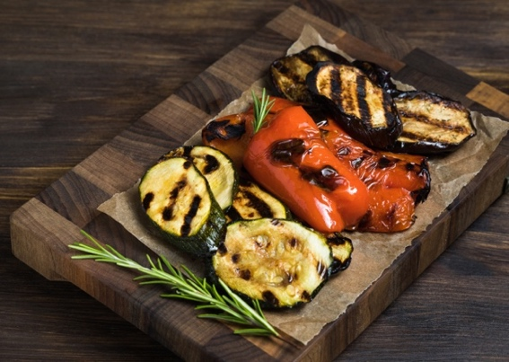

Фото блюд 📷

ГРИЛЬ-МЕНЮ *актуально для открытых площадок, с возможностью использования гриля
...

Ланчи
...
КОММЕРЧЕСКОЕ ПРЕДЛОЖЕНИЕ ПО ОРГАНИЗАЦИИ ВЫЕЗДНОГО МЕРОПРИЯТИЯ
Дата утверждения меню: 25.02.2025г.
Дата мероприятия: | 00.00.2025 | Количество гостей: |  | 10
Контактное лицо: | ИМЯ | Телефон: |  | + 7 900 000 00 00
Начало мероприятия: | к 15.00 | Общее кол-во часов мероприятия:
Формат мероприятия: | Фуршет/Банкет
Место проведения:

Заказчик:

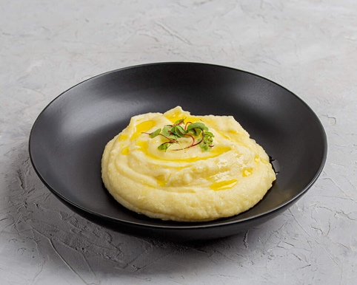
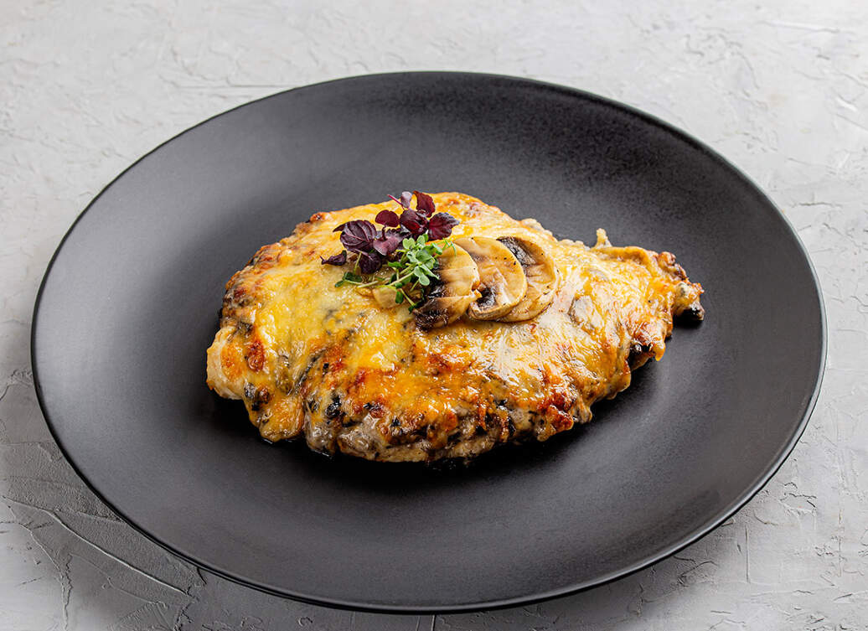
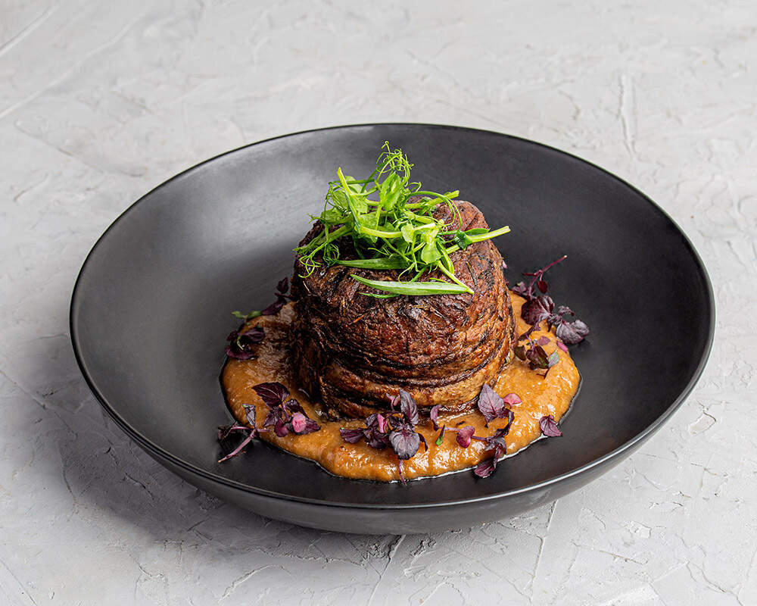

Фото блюд 📷

МЕНЮ ЛАНЧИ

Горячее: | Вес порции, г/мл | Цена за ед./руб. | Кол-во порций | Стоимость, руб.
Котлета домашняя с пене | 300 | 420 | 0 | 0.00
Куриная грудка с картофелем по деревенски | 300 | 420 | 0 | 0.00
Индейка с овощами гречневой лапшой | 300 | 480 | 0 | 0.00
Судак с рисом и соусом кари | 300 | 800 | 0 | 0.00
...

Для детей
...
Заказчик:

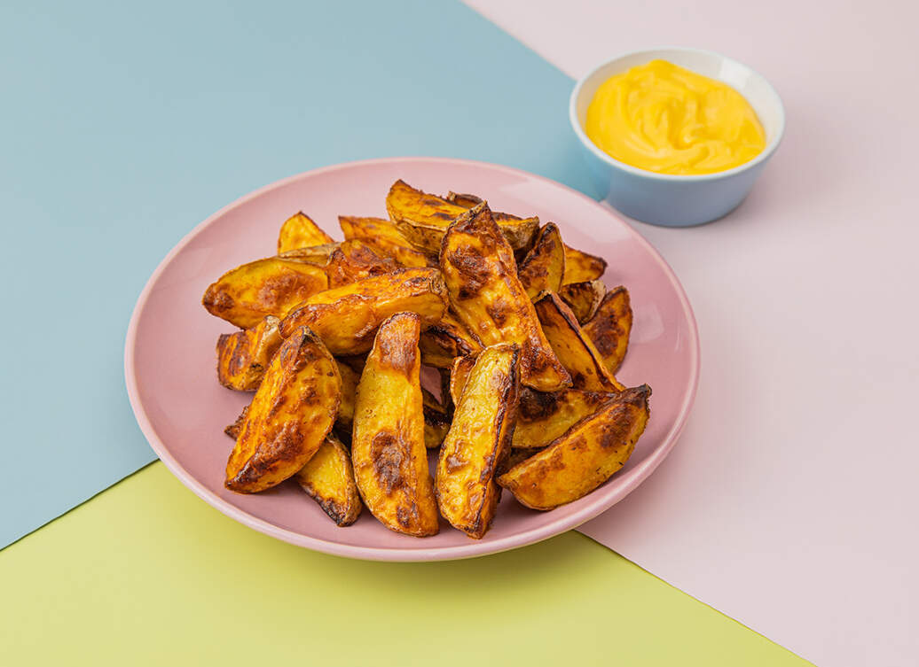
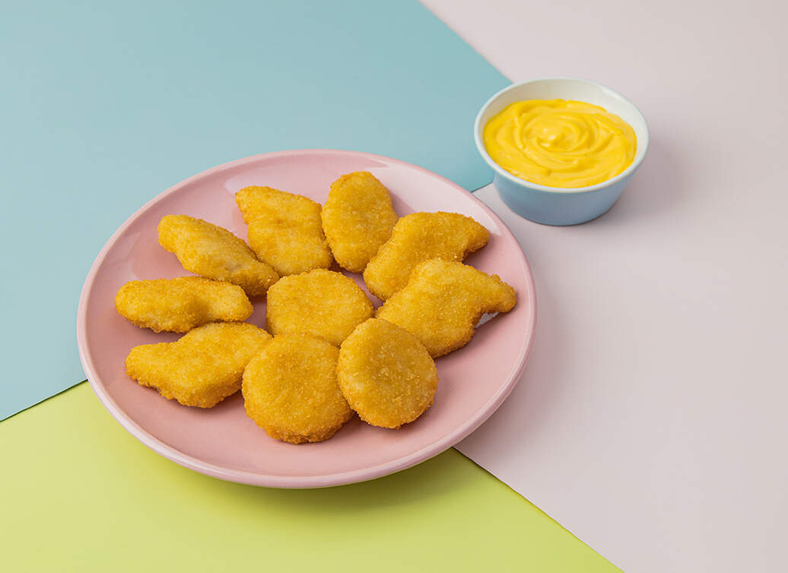

Фото блюд 📷

Закуски (от 10 шт.) | Вес порции, г/мл | Цена за ед./руб. | Кол-во порций | Стоимость, руб.
Овощное крудите с йогуртом | 80 | 235 | 0 | 0.00
Фруктовое канапе ( ананас , киви , клубника ) | 20 | 230 | 0 | 0.00
Блинный мешочек с сыром ветчиной | 30 | 150 | 0 | 0.00
Блинный мешочек с грушей | 30 | 130 | 0 | 0.00
Блинный мешочек с творогом | 30 | 130 | 0 | 0.00
...

